Subsistemas
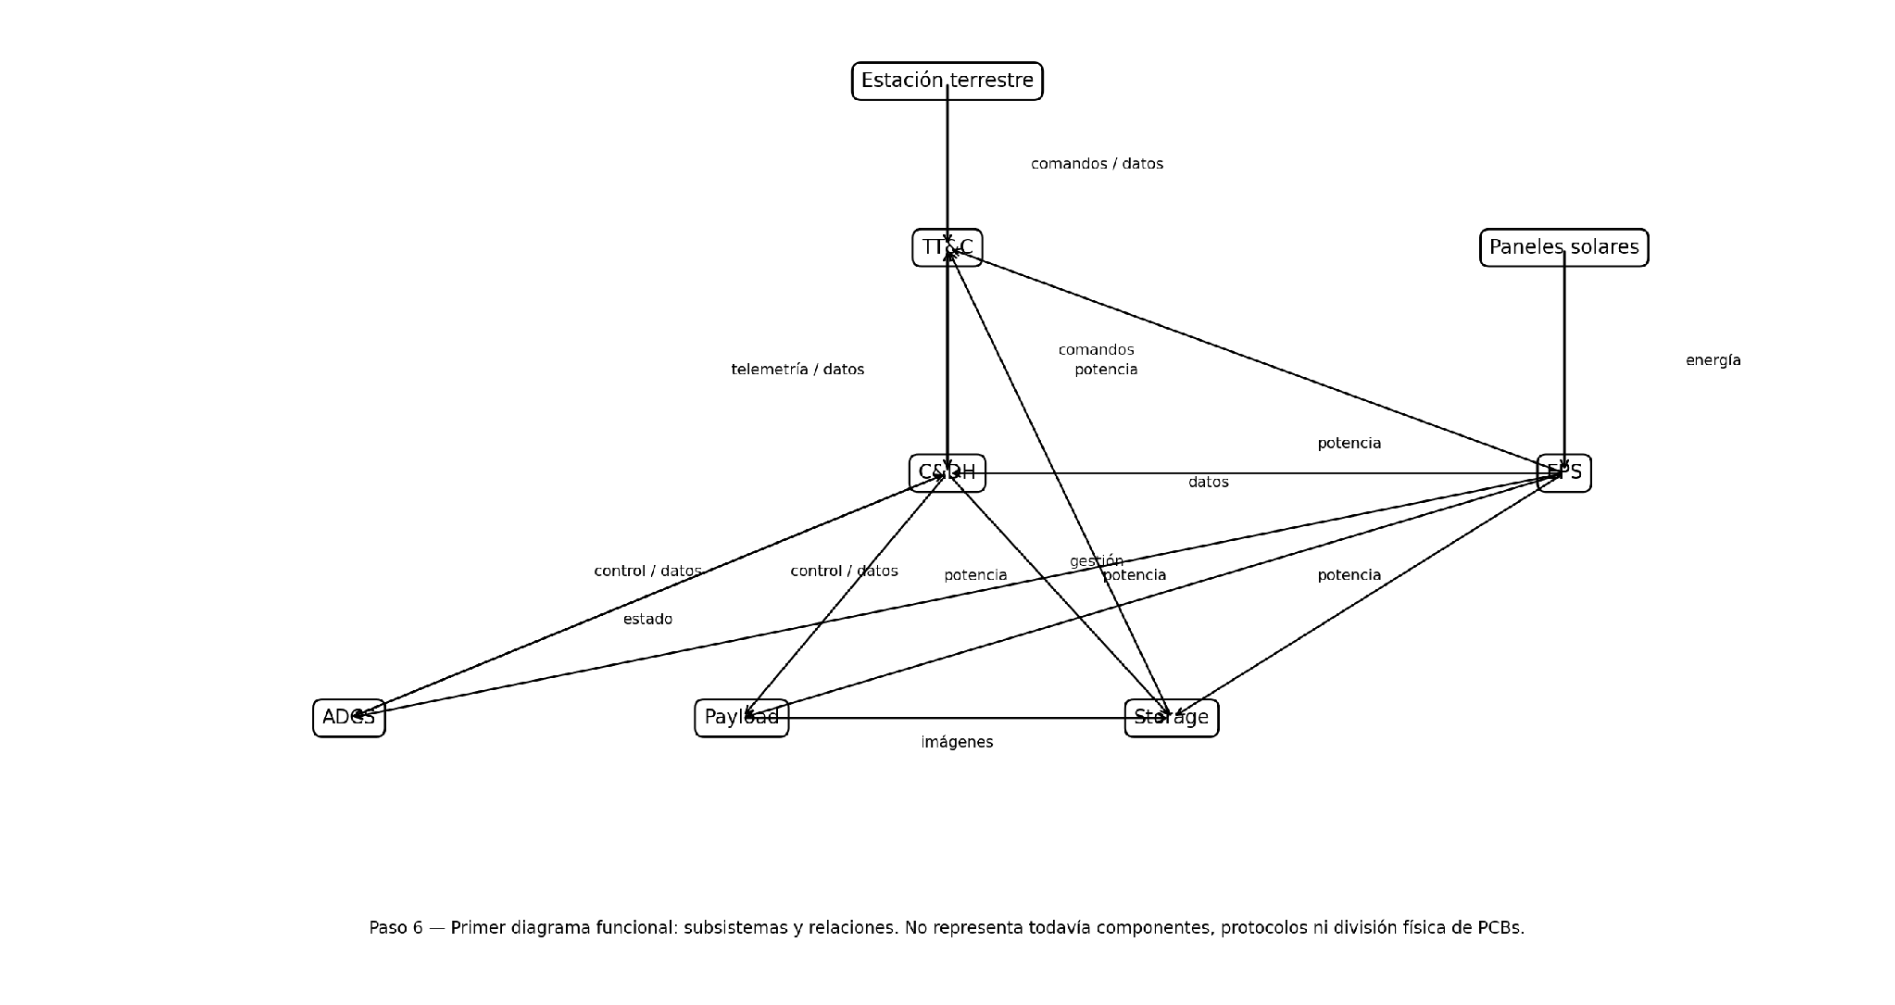
SUBSISTEMAS FUNCIONALES
ID | Subsistema | Función principal
SUB-01 | Procesamiento y C&DH | Coordinar la operación del satélite, ejecutar funciones de software de vuelo, gestionar modos, comandos, telemetría, FDIR y coordinación de subsistemas.
SUB-02 | EPS | Generar, almacenar, convertir, distribuir y supervisar la energía eléctrica del satélite.
SUB-03 | ADCS | Determinar y modificar la orientación del satélite mediante sensores, procesamiento y actuadores.
SUB-04 | Payload | Adquirir imágenes multiespectrales para la misión.
SUB-05 | Almacenamiento y gestión de datos | Recibir, conservar, organizar y entregar imágenes y datos para su posterior transmisión.
SUB-06 | TT&C | Recibir telecomandos y transmitir telemetría e imágenes entre el satélite y la estación terrestre.

RELACIONES ENTRE SUBSISTEMAS
Origen | Destino | Tipo de relación | Propósito
SUB-01 C&DH | SUB-02 EPS | Datos / control | Supervisión y gestión del estado de potencia.
SUB-01 C&DH | SUB-03 ADCS | Datos / control | Órdenes, modos, coordinación y recepción del estado de actitud.
SUB-01 C&DH | SUB-04 Payload | Datos / control | Configuración, control de adquisición y recepción de estado/datos.
SUB-01 C&DH | SUB-05 Storage | Datos / control | Gestión del almacenamiento y acceso a datos.
SUB-01 C&DH | SUB-06 TT&C | Datos / control | Gestión de telecomandos, telemetría y comunicaciones.
SUB-04 Payload | SUB-05 Storage | Datos | Transferencia y conservación de imágenes.
SUB-05 Storage | SUB-06 TT&C | Datos | Entrega de datos de carga útil para su transmisión.

FLUJOS DE POTENCIA, DATOS Y CONTROL
Origen | Destino | Tipo de flujo | Propósito
Paneles solares | EPS | Potencia | Generación de energía eléctrica.
EPS | C&DH | Potencia | Alimentación del procesamiento.
EPS | ADCS | Potencia | Alimentación del control de actitud.
EPS | Payload | Potencia | Alimentación de la carga útil.
EPS | Storage | Potencia | Alimentación del almacenamiento.
EPS | TT&C | Potencia | Alimentación del sistema de comunicaciones.
TT&C | C&DH | Datos / control | Telecomandos provenientes de la estación terrestre.
C&DH | TT&C | Datos / control | Telemetría y gestión de transmisión.
C&DH | ADCS | Control / datos | Órdenes y modos de control de actitud.
ADCS | C&DH | Datos | Estado e información de actitud.
C&DH | Payload | Control / datos | Configuración e inicio de adquisición.
Payload | Storage | Datos | Imágenes y datos asociados.
C&DH | Storage | Datos / control | Gestión de almacenamiento.
Storage | TT&C | Datos | Datos de carga útil para descarga.

ELEMENTOS EXTERNOS Y ELEMENTOS FUNCIONALES ASOCIADOS
Elemento | Subsistema relacionado | Relación / función
Estación terrestre | TT&C | Comandos hacia el satélite; recepción de telemetría e imágenes.
Paneles solares | EPS | Generación de energía eléctrica.
Sensores ADCS | ADCS | Información para determinar la orientación.
Actuadores ADCS | ADCS | Modificación de la orientación del satélite.
Cámara / carga útil | Payload | Adquisición de imágenes multiespectrales.
Batería | EPS | Almacenamiento de energía.

Alternativas
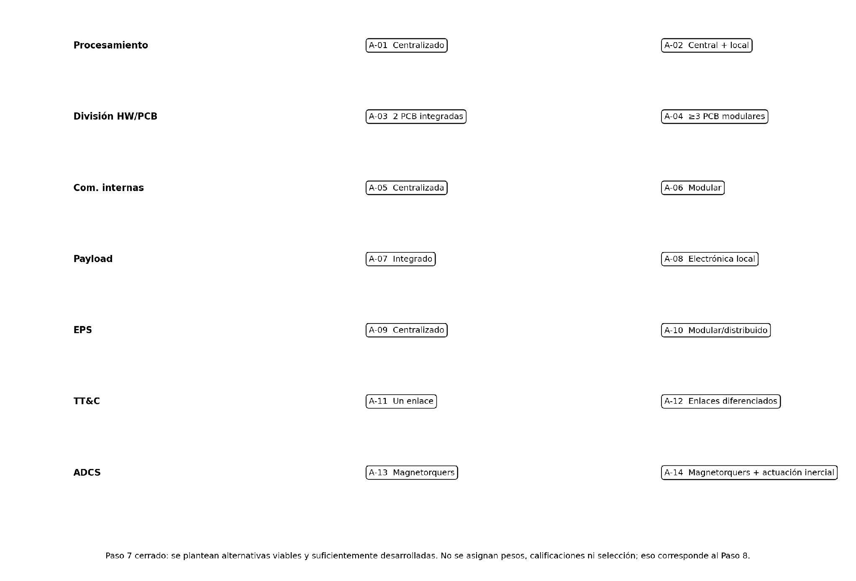
MATRIZ DE ALTERNATIVAS DESARROLLADAS
ID | Decisión | Alternativa | Descripción arquitectónica | Ventajas | Limitaciones / compromisos | Impactos principales | Compatibilidad / restricciones | Qué queda para etapas posteriores
A-01 | Procesamiento | C&DH centralizado | El OBC/C&DH concentra gestión de modos, FDIR, telemetría, control del payload, almacenamiento, coordinación ADCS, supervisión EPS y gestión TT&C. | Menor cantidad de procesadores; menor complejidad de sincronización; gestión global más sencilla. | Mayor concentración de funciones en C&DH; mayor dependencia del procesamiento central; mayor concentración de interfaces. | Carga de procesamiento concentrada en C&DH; almacenamiento y comunicaciones dependen del nodo central. | Compatible con RF-005, RF-006, RF-019 y con la función central de coordinación establecida en el proyecto. | Se comparará en Selección y Comparación de arquitecturas frente a procesamiento local complementario.
A-02 | Procesamiento | C&DH central + procesamiento local | Se mantiene el C&DH como coordinador principal, pero algunos subsistemas ejecutan localmente tareas específicas de adquisición, procesamiento o supervisión. | Descarga de tareas del OBC; mayor modularidad funcional; posibilidad de reducir determinados tráficos internos. | Más electrónica; mayor complejidad de interfaces, sincronización y FDIR; consumo potencialmente mayor. | Distribuye carga computacional; puede reducir tráfico hacia C&DH en funciones locales. | Mantiene el requisito de procesamiento central; no elimina la coordinación central. | Se comparará por consumo, complejidad, procesamiento, integración y riesgo.
A-03 | División HW/PCB | Arquitectura integrada de 2 PCB | PCB de potencia (EPS) + PCB de aviónica que integra C&DH e interfaces principales de ADCS, Payload, Storage y TT&C. | Menos tarjetas y conectores; integración más directa; menor cantidad de interconexiones PCB-PCB. | Mayor densidad electrónica; mayor concentración funcional; mayor interacción entre dominios de potencia, digital y comunicaciones. | Concentra procesamiento e interfaces en una tarjeta de aviónica; EPS queda separado. | Compatible con la exigencia de considerar una PCB de potencia y una PCB de cómputo. | La división definitiva debe comprobar espacio, potencia, interfaces, EMC, ensamblaje y prueba.
A-04 | División HW/PCB | Arquitectura modular de 3 o más PCB | Separa funcionalmente EPS, C&DH y comunicaciones/interfaz, pudiendo mantener Payload/ADCS como módulos según la partición final. | Mayor modularidad; facilita pruebas por bloque; permite separar dominios sensibles. | Más conectores e interfaces; mayor complejidad de integración; posible aumento de volumen de interconexiones. | Distribuye funciones y puede reducir interferencias entre dominios, pero aumenta las interconexiones. | Compatible con el proyecto; la guía pide considerar división de hardware entre diferentes PCB. | Debe comprobarse contra espacio, masa, potencia, EMC, ensamblaje y prueba.
A-05 | Comunicaciones internas | Organización centralizada | Los subsistemas se relacionan principalmente con C&DH; el OBC coordina el intercambio de información. | Estructura sencilla; control central de datos y estados; menor complejidad conceptual. | Más interfaces concentradas en C&DH; mayor dependencia del nodo central; posible concentración de tráfico. | El tráfico interno converge principalmente en C&DH. | Coherente con RF-019, donde el OBC supervisa EPS, ADCS, Payload, Storage y comunicaciones. | El protocolo concreto se mantiene TBD hasta cerrar arquitectura e interfaces.
A-06 | Comunicaciones internas | Organización modular | Se establece una interconexión interna más distribuida, permitiendo que determinadas funciones intercambien información sin que todo el tráfico dependa de una única ruta central. | Mayor modularidad; puede reducir determinadas cargas del OBC; facilita expansión funcional. | Mayor complejidad de arbitraje, prioridades, sincronización y gestión de fallos; más interfaces. | Distribuye tráfico entre subsistemas, pero aumenta la necesidad de definir responsabilidades de comunicación. | Compatible con la guía como alternativa de organización interna; no fija todavía un protocolo específico. | La selección de SPI/I²C/UART/CAN u otro se mantiene TBD según ET-40.
A-07 | Payload | Payload integrado | La electrónica de la cámara/carga útil se integra estrechamente con C&DH; el procesamiento general permanece centralizado. | Menor cantidad de electrónica independiente; coordinación sencilla; menor complejidad funcional. | Mayor dependencia de C&DH; el procesamiento de datos puede incrementar la carga central; interfaces de datos concentradas. | Datos de cámara pasan hacia procesamiento/almacenamiento central. | Compatible con la cámara multiespectral y con la arquitectura de procesamiento central. | La tecnología de cámara, bandas y formato de datos permanecen TBD.
A-08 | Payload | Payload con electrónica local | La carga útil incorpora electrónica local para adquisición, gestión de datos y, si se justifica posteriormente, preprocesamiento. | Descarga determinadas tareas del C&DH; mayor autonomía funcional del payload; posible preprocesamiento. | Más electrónica, consumo y complejidad; requiere definir interfaces de alta velocidad. | Parte del procesamiento y gestión de datos ocurre cerca de la cámara antes del almacenamiento/transmisión. | Compatible siempre que C&DH conserve la coordinación de la misión. | La profundidad, formato y volumen de datos siguen abiertos y deben cerrarse con la cámara seleccionada.
A-09 | EPS | EPS con distribución centralizada | Generación solar, almacenamiento en batería, conversión y distribución concentradas en el EPS, con supervisión desde C&DH. | Arquitectura sencilla; menor cantidad de bloques; supervisión centralizada. | Mayor concentración funcional en EPS; una falla en una etapa central puede afectar varias cargas; menor flexibilidad. | Potencia generada y distribuida desde un bloque central hacia C&DH, ADCS, Payload, Storage y TT&C. | Coherente con la generación solar, batería y entrada a modo seguro dependiente de condiciones de energía. | El número y valores de rieles de alimentación permanecen TBD hasta seleccionar componentes (ET-38).
A-10 | EPS | EPS modular/distribuido | Gestión de batería y distribución con dominios de conversión/adaptación asociados a diferentes cargas. | Mayor flexibilidad; adaptación por carga; posibilidad de aislar dominios. | Más convertidores y componentes; mayor complejidad, puntos potenciales de fallo y exigencia EMC. | Distribuye la conversión y gestión de potencia entre dominios de carga. | Compatible con la necesidad de supervisar y proteger cargas y con la futura definición de rieles. | Los valores de tensión y arquitectura de conversión deben derivarse de los componentes seleccionados.
A-11 | TT&C | Un enlace bidireccional | Un sistema de comunicaciones gestiona telecomandos, telemetría y datos de carga útil. | Menor hardware; menor consumo potencial; menor complejidad. | El mismo sistema debe atender operación y descarga de imágenes; la tasa disponible puede limitar la misión. | Telecomandos y telemetría llegan/salen por el mismo sistema que transporta datos de payload. | Compatible con RI-001, que exige enlace bidireccional con la estación de Medellín. | La frecuencia, tasa y margen se deben cerrar mediante presupuesto de enlace (RI-002).
A-12 | TT&C | Enlaces diferenciados | Se separa funcionalmente el enlace de operación/telemetría de un enlace de mayor capacidad para datos de carga útil. | Permite separar tráfico crítico y datos; puede facilitar mayor capacidad para imágenes. | Más hardware RF; mayor consumo, complejidad, masa/volumen e integración. | Separa rutas de datos según función, con mayor capacidad potencial para payload. | Compatible con la guía, que permite estudiar uno o varios enlaces con tierra. | No se fija todavía UHF, banda S ni otra banda; deben justificarse mediante presupuesto de enlace.
A-13 | ADCS | ADCS activo con magnetorquers | Sensores de actitud + estimación/control + magnetorquers como actuadores para el control de actitud de la misión; el nivel de estabilización y la precisión alcanzable quedan condicionados al desempeño que se cierre posteriormente. | Menor complejidad mecánica; ausencia de actuadores rotativos; arquitectura relativamente sencilla. | Los magnetorquers dependen del campo magnético local y su capacidad de control está condicionada por la dinámica orbital. El desempeño de estabilización y apuntamiento deberá demostrarse posteriormente mediante el análisis de desempeño del ADCS. | Requiere adquisición de sensores, procesamiento de estimación/control y alimentación de actuadores. | Compatible con RF-007, RF-008 y RF-009; mantiene ADCS activo y sin propulsión. | La selección concreta de sensores y el desempeño de apuntamiento se cierran posteriormente.
A-14 | ADCS | ADCS activo con magnetorquers + actuación inercial | Sensores + estimación/control + magnetorquers + actuadores inerciales adicionales. | Mayor capacidad y flexibilidad de control; posibilidad de complementar mecanismos de actuación. | Mayor masa, consumo y complejidad; introduce partes móviles y mayor exigencia de integración. | Añade recursos de potencia, control y estructura asociados a la actuación inercial. | Compatible con RF-008 y RF-009; no introduce propulsión. | No se fija todavía una tecnología/componente específico de actuador inercial.

SUBDECISIONES QUE NO SE ELEVAN A ALTERNATIVAS PRINCIPALES
Tema | Estado en fase de Planteamiento | Razón | Cierre previsto
Paneles solares fijos/desplegables | Subdecisión EPS | La guía pide alternativas arquitectónicas; el tipo de panel puede estudiarse dentro de la arquitectura EPS. | Comparación y selección de arquitectura, junto con presupuesto de potencia y restricciones mecánicas.
Filtros fijos/rueda de filtros | Subdecisión Payload | La guía indica que no es necesario crear alternativas para cada componente. | Cuando se concrete la cámara y la misión espectral.
Protocolos internos (SPI/I²C/UART/CAN u otro) | TBD | La matriz definitiva indica que depende de la arquitectura y de las necesidades de cada interfaz (ET-40). | Después de seleccionar arquitectura e interfaces.
Bandas/frecuencias de TT&C | TBD | No deben fijarse sin presupuesto de enlace y necesidades de datos. | Comparación y selección de arquitectura mediante presupuesto de enlace.
Niveles lógicos y rieles de alimentación | TBD | Dependen de los componentes extremos y de la arquitectura seleccionada. | Antes del esquemático/ICD definitivo.
Sensores y actuadores concretos de ADCS | TBD | El proyecto deja la selección al equipo; aquí solo se comparan arquitecturas generales. | Después de selección y presupuesto de desempeño ADCS.
Cámara, bandas y formato de datos | TBD | La matriz definitiva mantiene estas especificaciones abiertas hasta seleccionar la cámara. | Con selección de payload y presupuesto de datos.

MAPA VISUAL DE LAS ALTERNATIVAS
Representación conceptual para facilitar la posterior comparación. No constituye selección.

Arquitectura
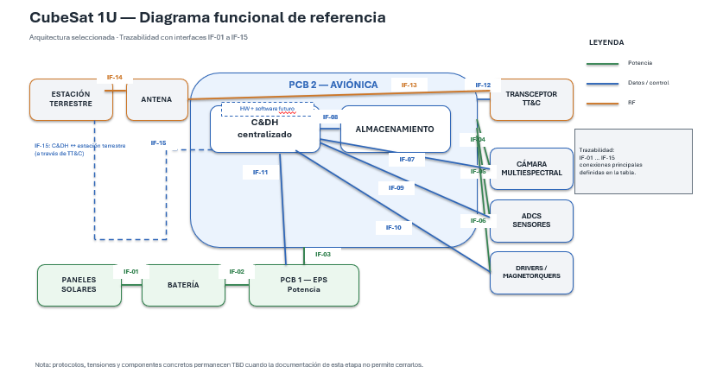
ARQUITECTURA SELECCIONADA
Bloque | Selección | Función arquitectónica
Procesamiento | C&DH centralizado | Coordina cámara, sensores, actuación, EPS, almacenamiento y comunicaciones.
PCB 1 | EPS / potencia | Generación/entrada solar, gestión de batería, conversión, distribución, protección y supervisión de potencia.
PCB 2 | Aviónica / C&DH | Procesamiento, memoria, almacenamiento, interfaces de payload, ADCS, EPS y TT&C.
Comunicaciones internas | Organización centralizada | El C&DH actúa como coordinador central; protocolos concretos se definirán posteriormente.
Payload | Integrado | Cámara multiespectral integrada funcionalmente con C&DH y almacenamiento.
TT&C | Un enlace bidireccional | Permite telemetría, imágenes y comandos; la capacidad final queda condicionada al presupuesto de enlace.
ADCS | Sensores + control + magnetorquers | Permite determinar y modificar la orientación; el desempeño deberá validarse posteriormente.

DIVISIÓN FÍSICA EN PCBs
Elemento | PCB | Justificación / relación con arquitectura
Generación y gestión de potencia | PCB 1 — EPS | Separa la gestión de potencia de la aviónica y permite concentrar conversión, distribución y protección.
Batería / interfaz de batería | PCB 1 — EPS | La batería pertenece funcionalmente al sistema de potencia.
C&DH | PCB 2 — Aviónica | Es el núcleo de procesamiento y coordinación del sistema.
Almacenamiento | PCB 2 — Aviónica | Debe estar próximo al procesamiento y al flujo de datos del payload.
Interfaces de cámara | PCB 2 — Aviónica | Se mantiene próxima al procesamiento y almacenamiento; requiere atención a integridad de señal.
Interfaces ADCS | PCB 2 — Aviónica | Centraliza adquisición de sensores y control de actuación.
Interfaz TT&C | PCB 2 — Aviónica | Centraliza comunicaciones y conexión al sistema RF/antena.

INTERFACES PRINCIPALES
ID | Origen | Destino | Función | Tipo | Dirección | Señal / protocolo | Características eléctricas preliminares | Tasa / volumen | Observaciones
IF-01 | Paneles solares | PCB 1 — EPS | Entrada de energía generada | Potencia | → | Interfaz eléctrica de generación | Tensión/corriente TBD por dimensionamiento de EPS | — | La arquitectura exige generación solar.
IF-02 | Batería | PCB 1 — EPS | Almacenamiento y entrega de energía | Potencia | ↔ | Interfaz eléctrica batería | Tensión/corriente/condiciones de carga TBD | — | La batería forma parte del EPS.
IF-03 | PCB 1 — EPS | PCB 2 — Aviónica | Alimentación de aviónica | Potencia | → | Riel(es) de alimentación | Tensiones, corrientes y protecciones TBD | — | Interfaz crítica entre PCBs; debe cerrarse antes del esquemático.
IF-04 | PCB 2 — Aviónica | Cámara multiespectral | Alimentación de cámara | Potencia | → | Interfaz eléctrica | Tensión/corriente TBD según cámara seleccionada | — | La alimentación se entrega desde la aviónica alimentada por EPS.
IF-05 | PCB 2 — Aviónica | ADCS / sensores | Alimentación de sensores | Potencia | → | Interfaz eléctrica | Tensión/corriente TBD según sensores | — | Debe respetar requisitos de los sensores seleccionados posteriormente.
IF-06 | PCB 2 — Aviónica | ADCS / actuadores | Alimentación de actuación | Potencia | → | Interfaz eléctrica | Tensión/corriente/pulsos TBD según actuador y driver | — | La potencia se distribuye desde EPS a través de la aviónica.
IF-07 | C&DH | Cámara multiespectral | Configuración, disparo y recepción de imágenes | Datos/control | ↔ | Protocolo TBD | Niveles eléctricos y señales TBD | Volumen TBD | Depende de resolución, bandas, formato y cámara seleccionada.
IF-08 | C&DH | Almacenamiento | Escritura/lectura de imágenes y datos | Datos | ↔ | Protocolo TBD | Niveles/interfaz TBD | Volumen TBD | Debe dimensionarse conjuntamente con payload y comunicaciones.
IF-09 | Sensores ADCS | C&DH | Mediciones para determinación de actitud | Datos | → | Protocolo TBD | Niveles eléctricos TBD | Tasa TBD | Depende de sensores y estrategia de estimación.
IF-10 | C&DH | Drivers / magnetorquers | Comandos de actuación | Control | → | Interfaz de control TBD | Niveles/corriente/pulsos TBD | Tasa TBD | La arquitectura selecciona magnetorquers; el driver concreto se definirá después.
IF-11 | C&DH | PCB 1 — EPS | Supervisión y posibles comandos de potencia | Datos/control | ↔ | Protocolo TBD | Niveles eléctricos TBD | Tasa TBD | Incluye telemetría de estado; funciones exactas a cerrar con el diseño de EPS.
IF-12 | C&DH | Transceptor TT&C | Telemetría, comandos y datos de payload | Datos/control | ↔ | Protocolo/interfaz TBD | Niveles eléctricos TBD | Tasa TBD | La arquitectura selecciona un enlace bidireccional; el transceptor aún no está seleccionado.
IF-13 | Transceptor TT&C | Antena | Transmisión/recepción RF | RF | ↔ | Interfaz RF TBD | Impedancia/otros parámetros TBD | Tasa RF TBD | Depende del transceptor, frecuencia y antena seleccionados.
IF-14 | Antena | Estación terrestre | Enlace TT&C | RF | ↔ | Enlace inalámbrico TBD | Frecuencia/potencia TBD | Tasa TBD | Debe validarse mediante presupuesto básico de enlace.
IF-15 | C&DH | Estación terrestre | Comandos y telemetría a nivel de sistema | Datos/control | ↔ | A través de TT&C | No aplica a nivel eléctrico directo | Tasa TBD | Representa el flujo lógico extremo a extremo.

FRONTERA HARDWARE / SOFTWARE
Función | Implementación | Recursos HW | Responsabilidad del software futuro
Procesamiento y gestión de misión | Mixta | C&DH, memoria, periféricos | Ejecutar modos, secuencias, gestión de estados y tareas.
Adquisición de sensores | Mixta | Sensores, acondicionamiento/interfaz, entradas del C&DH | Configurar, leer y procesar mediciones.
Control de cámara | Mixta | Cámara e interfaz digital | Configurar adquisición, iniciar capturas y gestionar datos.
Almacenamiento | Mixta | Memoria/medio de almacenamiento e interfaz | Gestionar archivos, escritura, lectura y disponibilidad.
ADCS | Mixta | Sensores, C&DH, drivers y magnetorquers | Estimación/control y generación de comandos de actuación.
Supervisión EPS | Mixta | Medición, protección, convertidores y C&DH | Interpretar telemetría, estados y aplicar lógica de gestión.
TT&C | Mixta | Transceptor, antena, interfaces C&DH | Gestionar comandos, telemetría y flujo de datos.
Protección eléctrica | Hardware | Protecciones y distribución EPS | Solo supervisión/gestión a nivel lógico cuando aplique.
Conversión y distribución de potencia | Hardware | Convertidores, batería, distribución y protección | Supervisar variables y estados desde el C&DH.

REGLAS DE INTEGRIDAD Y CIERRE
Tema | Estado | Decisión / condición
Trazabilidad diagrama ↔ interfaces | CERRADO | Las interfaces IF-01 a IF-15 representan las conexiones funcionales principales del diagrama.
Cruce entre PCBs | CERRADO | La interfaz crítica explícita es IF-03: PCB 1 EPS → PCB 2 Aviónica. IF-11 representa supervisión/control en sentido lógico entre ambas.
Protocolos concretos | TBD JUSTIFICADO | No se seleccionan sin conocer los componentes/interfaz concreta; se cerrarán en la etapa de diseño detallado.
Tensiones de interfaces | TBD JUSTIFICADO | Deben derivarse del dimensionamiento y de las hojas de datos de los componentes que se seleccionen.
Cámara / datos | TBD JUSTIFICADO | Resolución, bandas, formato, volumen y tasa deben cerrarse conjuntamente con almacenamiento y TT&C.
TT&C | CONDICIONADO | El enlace bidireccional es la arquitectura base; debe validarse mediante presupuesto de datos y enlace.
ADCS | CONDICIONADO | La arquitectura de magnetorquers queda seleccionada, pero el desempeño de orientación debe validarse posteriormente.
Componentes concretos | FUERA DEL ALCANCE DE LA ARQUITECTURA | La guía indica que esta etapa no pretende seleccionar inmediatamente todos los componentes ni diseñar los circuitos.

CONCLUSIÓN DE LA ARQUITECTURA
La arquitectura seleccionada queda formalizada en dos PCBs: una tarjeta de EPS/potencia y una tarjeta de aviónica/C&DH. Las conexiones funcionales de potencia, datos, control y RF han sido identificadas; las interfaces concretas permanecen TBD únicamente cuando dependen de componentes o dimensionamientos todavía no definidos.

DIAGRAMA FUNCIONAL DE REFERENCIA — TRAZABILIDAD CON LA TABLA

